Marzo 2022
 |  |  | 5 de abril de 2022

PARO REGISTRADO Y CONTRATOS EN EL SECTOR AGRÍCOLA. MARZO 2022

En marzo de 2022, el paro registrado en el sector agrícola en la provincia de Sevilla alcanza un total de 13.327 personas, disminuyendo el 17,71% respecto al mismo mes del año anterior. El total de contratos en el sector agrícola en la provincia de Sevilla ha sido de 14.706 contratos que suponen el 22,56% del total de contratos provinciales

 | Paro registrado. Sector agrícola. Marzo 2022
 | SEVILLA | Marzo 2022 | Mar-21
 |  | VALOR ABSOLUTO
 | Hombres | 7,227
 | Mujeres | 6,100
 | Menores de 25 | 1,439
 | Mayores de 25 | 11,888
 | Paro registrado agricultura | 13,327 | 16,195 | -17.71%

 | Contratos. Sector agrícola. Marzo 2022
 | SEVILLA | Marzo 2022 | Mar-21
 |  | VALOR ABSOLUTO
 | Indefinidos | 592
 | Temporales | 132
 | Contratos Agricultura | 14,706 | 18,961 | -22.44%

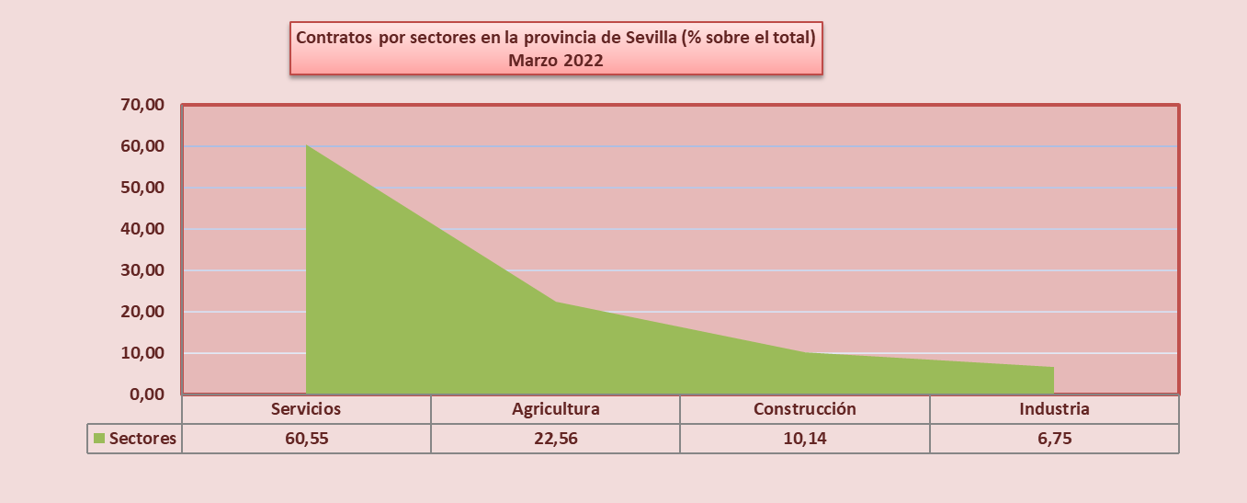

 | Fuente: Servicio Público Estatal de Empleo

Datos contratos modelo
 |  |  |  |  |  |  |  |  | Servicio Público de Empleo Estatal

Contratación por tipo de contrato según sexo, edad y sectores

SEVILLA

Cod Agrupación Tipo Cont Estadística | TIPO DE CONTRATO | TOTAL | HOMBRES |  |  | MUJERES |  |  | SECTORES
 |  |  | < 25 | 25-44 | >=45 | < 25 | 25-44 | >=45 | AGRIC. | INDUST. | CONST. | SERVIC.
1 | INDEFINIDO (Bonif./no Bonif) | 9,876 | 1,017 | 3,279 | 1,458 | 863 | 2,262 | 997 | 456 | 743 | 828 | 7,849
3 | INDEF. PERS. CON DISCAPACIDAD | 50 | 5 | 14 | 14 | 1 | 11 | 5 | 1 | 5 | 2 | 42
15 | CONVERTIDOS EN INDEFINIDOS | 7,404 | 561 | 2,238 | 1,083 | 490 | 2,178 | 854 | 135 | 573 | 653 | 6,043
19 | CONTRATOS INDEFINIDOS | 17,330 | 1,583 | 5,531 | 2,555 | 1,354 | 4,451 | 1,856 | 592 | 1,321 | 1,483 | 13,934
4 | OBRA O SERVICIO | 28,209 | 2,488 | 8,736 | 6,134 | 1,312 | 5,466 | 4,073 | 9,996 | 1,635 | 5,282 | 11,296
5 | EVENT. CIRC. DE LA PRODUC. | 806 | 17 | 103 | 215 | 5 | 207 | 259 |  |  | 292 | 514
6 | INTERINIDAD | 30,334 | 3,382 | 8,513 | 3,756 | 2,959 | 8,159 | 3,565 | 4,550 | 2,450 | 953 | 22,381
7 | TEMPORAL PERS.CON DISCAPACIDAD | 4,803 | 223 | 964 | 338 | 525 | 1,902 | 851 | 23 | 249 | 55 | 4,476
8 | RELEVO | 153 | 8 | 44 | 50 | 2 | 29 | 20 | 2 | 15 | 4 | 132
9 | JUBILACIÓN PARCIAL | 33 | 1 | 8 | 6 | 1 | 13 | 4 |  | 2 |  | 31
10 | SUST. JUBILACIÓN 64 AÑOS | 52 |  |  | 36 |  |  | 16 |  | 11 | 1 | 40
11 | PRÁCTICAS
12 | FORMACIÓN | 321 | 62 | 86 |  | 90 | 79 | 4 | 2 | 26 | 19 | 274
21 | INVESTIGADOR PREDOCTORAL EN FORMAC. | 263 | 112 | 13 | 6 | 93 | 29 | 10 | 1 | 15 | 6 | 241
13 | OTROS CONTRATOS | 13 | 1 | 3 |  | 4 | 5 |  |  |  |  | 13
20 | CONTRATOS TEMPORALES | 206 | 17 | 61 | 47 | 5 | 40 | 36 | 132 |  |  | 74
16 | TOTAL CONTRATOS | 65,193 | 6,311 | 18,531 | 10,588 | 4,996 | 15,929 | 8,838 | 14,706 | 4,403 | 6,612 | 39,472

 | Contratos por sectores en la provincia de Sevilla.
 | Servicios | 60.55
 | Agricultura | 22.56
 | Construcción | 10.14
 | Industria | 6.75
 |  | 100.00
Contratos por sectores en la provincia de Sevilla (% sobre el total) Marzo 2022

 |  |  | 14,706 | agric | 22.56%
 |  |  | 4,403 | ind | 6.75%
 |  |  | 6,612 | const | 10.14%
 |  |  | 39,472 | serv | 60.55%
 |  |  | 65,193

